PO1372KYWS 腰封
TQ订单号 | Costco订单号 | 款号 | 名称 | 规格 尺寸 | 折高线 | 图片 | 尺码 | 最终订购数 | 单价 （USD/PC） | 金额 | 交期
TQGM0282 | PO1372KYWS | TCT4203 | Bellyband腰封 | 14*54.8cm 350g copper glossy + 4Cprinting +matt laminate 2sides(front/back)+ die cut+stick glue tape 双面胶版本 | 1CM | TCT4203 2件包 | S | 1889 |  |  | 2025-09-23
 |  |  |  |  |  |  | M | 3777
 |  |  |  |  |  |  | L | 7555
 |  |  |  |  |  |  | XL | 7555
 |  |  |  |  |  |  | 2XL | 2833
 |  | 蝴蝶板 | 内衬板 | 22.6x26.6cm |  | 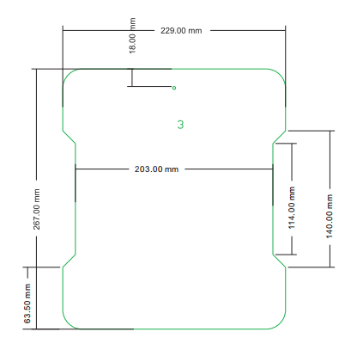 | 通码 | 23609 |  |  | 2025-09-23
 | 合计 |  |  |  |  |  |  | 47218

